100 epoches
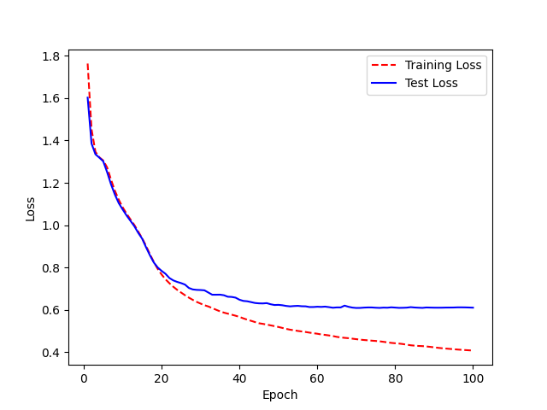
Epoch | WER
0 | 4.2993106927 |  | 100 epoches
1 | 3.7426497995
2 | 3.4777502754
3 | 3.3891086504
4 | 2.2495875915
5 | 2.0463835246
6 | 1.7233366341
7 | 1.4479053013
8 | 1.3467739634
9 | 1.3298476842
10 | 1.3229810482
11 | 1.277877627
12 | 1.2729977288
13 | 1.2337739309
14 | 1.2627972401
15 | 1.2058518648
16 | 1.1034212211
17 | 1.1416309074
18 | 1.1116650137
19 | 1.0060492892 | WER: 91%
20 | 1.0044453147
21 | 1.0142231555
22 | 1.0425703812
23 | 1.0751222273
24 | 1.0628460106
25 | 1.0705825588
26 | 1.0835299803
27 | 0.98915802276
28 | 1.0144502271
29 | 1.056791013
30 | 1.0714931956
31 | 1.104673219
32 | 1.0024431526
33 | 1.0399851945
34 | 1.0819955737
35 | 1.0339865964
36 | 1.0337086575
37 | 1.0093604199
38 | 0.9686844602
39 | 1.0147517895
40 | 1.018145198
41 | 0.97143832329
42 | 0.95175583447
43 | 0.92834957946
44 | 0.95326759442
45 | 0.96504124507
46 | 1.0055002615
47 | 1.0006270949
48 | 0.98350127587
49 | 0.96783219415
50 | 1.0177688024
51 | 1.0195929625
52 | 1.0110453467
53 | 0.97247347898
54 | 0.98162446239
55 | 0.98266998036
56 | 0.96936921571
57 | 0.99276025591
58 | 1.0075927849
59 | 0.97217747589
60 | 0.94521424195
61 | 0.91570928704
62 | 0.91725275719
63 | 0.91648637907
64 | 0.92533529925
65 | 0.94489481423
66 | 0.96596840556
67 | 0.98339063127
68 | 0.96390234391
69 | 0.96045010332
70 | 0.94726940736
71 | 0.92721543137
72 | 0.89021911678
73 | 0.89974332523
74 | 0.8941430478
75 | 0.86911771162
76 | 0.86682005606
77 | 0.88967539151
78 | 0.93346731187
79 | 0.89987684264
80 | 0.90114722285
81 | 0.90631746497
82 | 0.90324650438
83 | 0.93893813539
84 | 0.92767193384
85 | 0.91689102608
86 | 0.94392359452
87 | 0.90831492119
88 | 0.93439901031
89 | 0.97090766867
90 | 0.95326519428
91 | 0.94170317633
92 | 0.9436719893
93 | 0.9604984623
94 | 0.91381975494
95 | 0.89979584601
96 | 0.91463755076
97 | 0.89606273754
98 | 0.90336497446
99 | 0.91072252242
<__main__.DisplayOutputs object at 0x7fe956d0d0a0> | 0.91072252242
<__main__.DisplayOutputs object at 0x7fe956d0d0a0> | 0.92070337773
<__main__.DisplayOutputs object at 0x7fe956d0d0a0> | 0.93945528909
<__main__.DisplayOutputs object at 0x7fe956d0d0a0> | 0.91151420731
<__main__.DisplayOutputs object at 0x7fe956d0d0a0> | 0.91468473053
<__main__.DisplayOutputs object at 0x7fe956d0d0a0> | 0.87900881113
<__main__.DisplayOutputs object at 0x7fe956d0d0a0> | 0.89246410213
<__main__.DisplayOutputs object at 0x7fe956d0d0a0> | 0.91976302276
<__main__.DisplayOutputs object at 0x7fe956d0d0a0> | 0.90063423868
<__main__.DisplayOutputs object at 0x7fe956d0d0a0> | 0.88784928457
<__main__.DisplayOutputs object at 0x7fe956d0d0a0> | 0.88689288298
<__main__.DisplayOutputs object at 0x7fe956d0d0a0> | 0.92263681216
<__main__.DisplayOutputs object at 0x7fe956d0d0a0> | 0.95503504328
<__main__.DisplayOutputs object at 0x7fe956d0d0a0> | 0.91816517253
<__main__.DisplayOutputs object at 0x7fe956d0d0a0> | 0.92468453885
<__main__.DisplayOutputs object at 0x7fe956d0d0a0> | 0.88332264137
<__main__.DisplayOutputs object at 0x7fe956d0d0a0> | 0.89813336266
<__main__.DisplayOutputs object at 0x7fe956d0d0a0> | 0.9135862471
<__main__.DisplayOutputs object at 0x7fe956d0d0a0> | 0.87289638421
<__main__.DisplayOutputs object at 0x7fe956d0d0a0> | 0.94487523412
<__main__.DisplayOutputs object at 0x7fe956d0d0a0> | 0.98384463099
<__main__.DisplayOutputs object at 0x7fe956d0d0a0> | 0.92570119545
<__main__.DisplayOutputs object at 0x7fe956d0d0a0> | 0.90934034273
<__main__.DisplayOutputs object at 0x7fe956d0d0a0> | 0.93099796304
<__main__.DisplayOutputs object at 0x7fe956d0d0a0> | 0.91521412043
<__main__.DisplayOutputs object at 0x7fe956d0d0a0> | 0.88807910032
<__main__.DisplayOutputs object at 0x7fe956d0d0a0> | 0.88130193015
<__main__.DisplayOutputs object at 0x7fe956d0d0a0> | 0.90506935411
<__main__.DisplayOutputs object at 0x7fe956d0d0a0> | 0.87636235791
<__main__.DisplayOutputs object at 0x7fe956d0d0a0> | 0.9024408151
<__main__.DisplayOutputs object at 0x7fe956d0d0a0> | 0.919532929
<__main__.DisplayOutputs object at 0x7fe956d0d0a0> | 0.90937944492
<__main__.DisplayOutputs object at 0x7fe956d0d0a0> | 0.96392445111
<__main__.DisplayOutputs object at 0x7fe956d0d0a0> | 0.88685049941
<__main__.DisplayOutputs object at 0x7fe956d0d0a0> | 0.92790510658
<__main__.DisplayOutputs object at 0x7fe956d0d0a0> | 0.91749788308
<__main__.DisplayOutputs object at 0x7fe956d0d0a0> | 0.90207122815
<__main__.DisplayOutputs object at 0x7fe956d0d0a0> | 0.93168240361
<__main__.DisplayOutputs object at 0x7fe956d0d0a0> | 0.97590876639
<__main__.DisplayOutputs object at 0x7fe956d0d0a0> | 0.9250939305
<__main__.DisplayOutputs object at 0x7fe956d0d0a0> | 0.92540291725

40 epoches
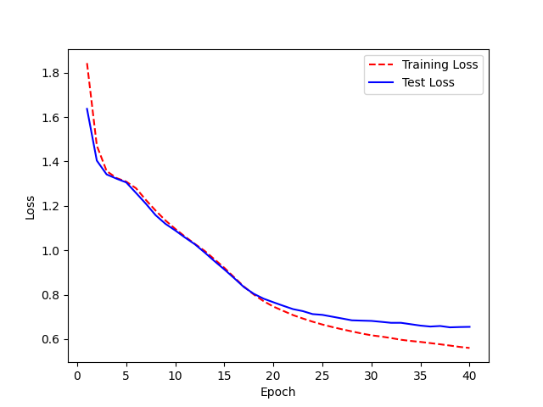
Epoch | WER | 40 epoches
0 | 4.3324211796
1 | 3.8388767859
2 | 3.4325117576
3 | 3.2101926263
4 | 2.4702864052
5 | 1.9500477426
6 | 1.9365518904
7 | 1.4266195867
8 | 1.3026685833
9 | 1.3022761743
10 | 1.3193730239
11 | 1.227928648
12 | 1.1387819331
13 | 1.1651756751
14 | 1.1787884729
15 | 1.1808930707
16 | 1.1920835364
17 | 1.1268771531 | WER testing - 1.00 (100%)
18 | 1.0825299352
19 | 1.0407288169
20 | 1.0388874562
21 | 1.0305608771
22 | 1.0506449583
23 | 0.99134376974
24 | 1.0695061571
25 | 1.1174090128
26 | 1.1229947364
27 | 1.0351314302
28 | 1.0119048908
29 | 1.0557042584
30 | 1.1088319909
31 | 1.1427246909
32 | 1.1163801845
33 | 1.0255808514
34 | 1.0138069675
35 | 0.96079350874
36 | 0.9557569601
37 | 0.96882893495
38 | 0.99302940728
39 | 1.0323187725

